表紙
利用の手引
自然から学べることは無限大！
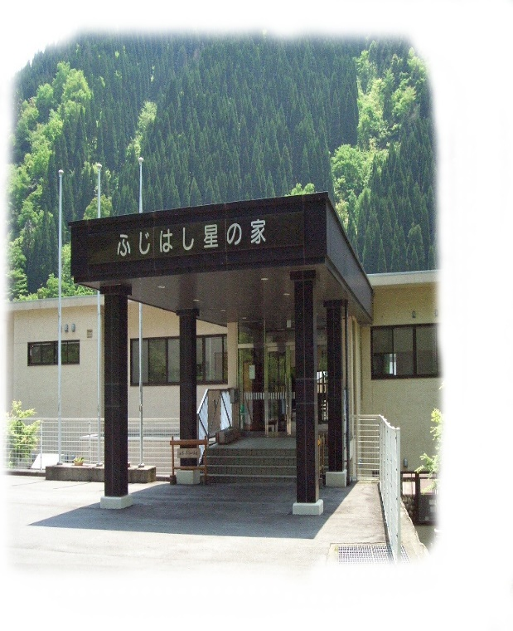

宿泊研修施設
揖斐川町 ふじはし 星の家

 |  |  |  | 岐阜県揖斐郡揖斐川町鶴見６３９番地
 |  |  |  | お問合わせ
 |  |  |  | Tel | 0585-52-2077
 |  |  |  | Fax | 0585-52-2076
 |  |  |  | メールアドレス |  | hoshinoie2077@octn.jp

 | 西館 |  |  |  | 東館
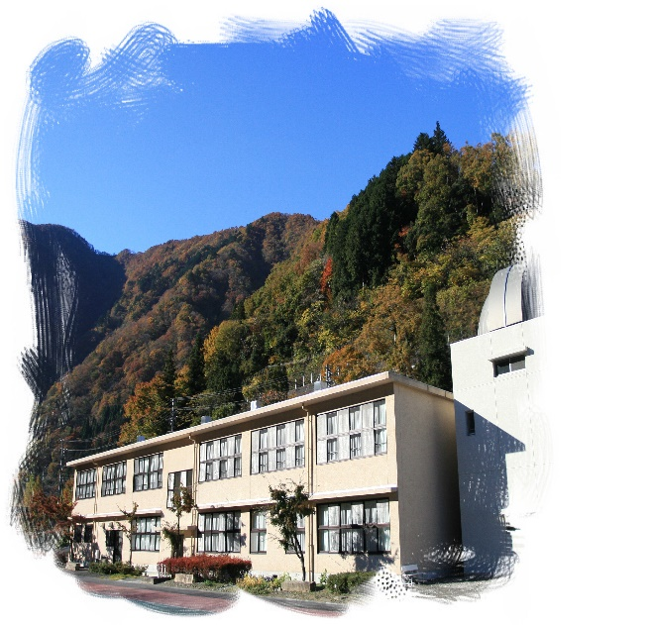
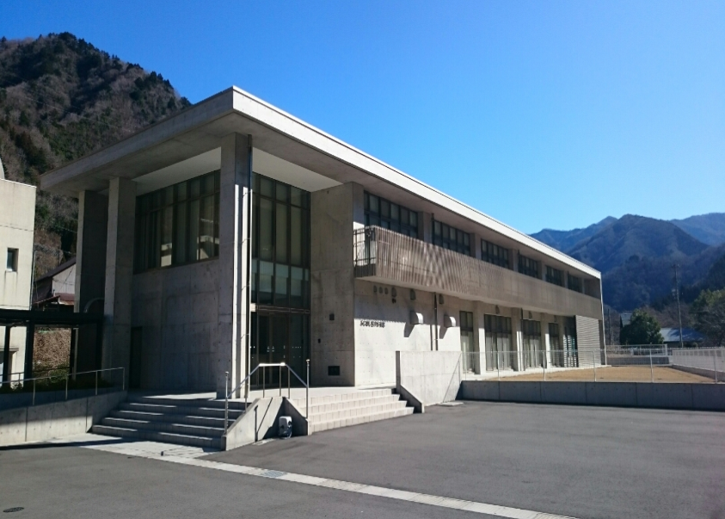

体験学習支援
 |  | 春夏秋冬、体験プログラムを用意しています。

生命の水と森の活動センター

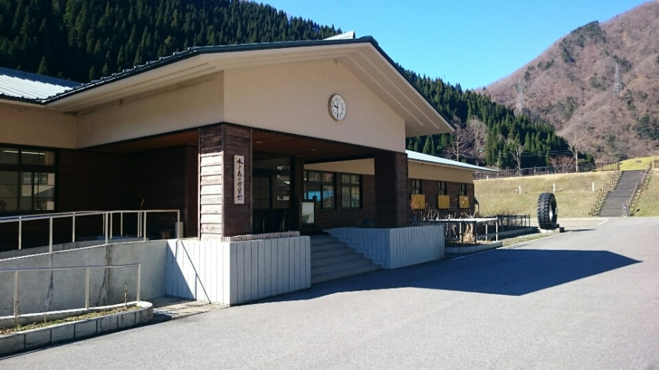
 |  |  | 〒501-0802
 |  |  | 岐阜県揖斐郡揖斐川町鶴見６５３番地１
 |  |  | お問合せ |  | （水と森の学習館）
 |  |  | Tel | (0585) 52-0166
 |  |  | Fax | (0585) 52-2166

 |  |  | 生命の水と森の活動センター公式サイト

 |  |  | http://www.inochinomizutomori.or.jp/index.html

生命の水と森の活動センターは、徳山ダム上流域を核とする揖斐川水源地域の豊かな自然環境の保全と、水源地域の活性化を図ることを目的として活動しています。

手引き（R4）１P~１６P
1 ふじはし星の家の概要
自然から学べることは無限大！
合宿・各種宿泊研修等、さまざまな体験学習に幅広い利用ができます。

1 | 施設のあらまし
 | （１）ふじはし星の家敷地面積 |  |  |  |  |  |  |  |  |  |  | 5,310.83 |  |  |  |  | ㎡
 | ■宿泊棟西館 |  |  |  |  |  |  | 建築面積 |  |  |  |  |  | 599,33 |  |  | ㎡ |  | 延床面積 |  |  |  |  | 978,94 |  |  | ㎡
 | ■宿泊棟東館 |  |  |  |  |  |  | 建築面積 |  |  |  |  |  | 644.67 |  |  | ㎡ |  | 延床面積 |  |  |  |  | 995.49 |  |  | ㎡
 | ■野外調理場 |  |  |  |  |  |  | ①建築面積 |  |  |  |  |  | 100.00 |  |  | ㎡ |  | 延床面積 |  |  |  |  | 100.00 |  |  | ㎡
 | ■野外調理場 |  |  |  |  |  |  | ②建築面積 |  |  |  |  |  | 100.00 |  |  | ㎡ |  | 延床面積 |  |  |  |  | 100.00 |  |  | ㎡

 | （２）宿泊施設
 | ☆宿泊棟西館（定員６０名）
 | ■ | 和室定員 |  |  |  | 12 |  | 名 | ３室 |  |  | ■ | 多目的室 |  |  |  |  |  | 1 |  | 室 |  | ■ | トイレ１階 |  |  |  | 男１ |  |  | 女１
 | ■ | 和室定員 |  |  |  | 4 |  | 名 | ２室 |  |  | ■ | 研修室② |  |  |  |  |  | 40 |  | 名 |  |  |  |  |  |  | 多目 |  | 1
 | ■ | 和室定員 |  |  |  | 2 |  | 名 | １室 |  |  | ■ | 風呂１階男女 |  |  |  |  |  | 2 |  | 室
 | ■ | 洋室定員 |  |  |  | 14 |  | 名 | １室 |  |  | ■ | 研修室 |  |  |  | 1 | 室 | 60 |  | 席

 | ☆宿泊棟東館（定員９０名）
 | ■ | 和室定員 |  |  |  | １4～1５ |  |  | 名 | ６室 |  |  | ■ | 風呂１階男女 |  |  |  |  | 2 |  | 室 |  |  | ■ | トイレ１階 |  |  |  | 多目 |  | 1
 | ■ | 和室定員 |  |  |  |  |  | 3 | 名 | １室 |  |  | ■ | トイレ１階 |  |  |  |  | 男１ |  | 女１
 | ■ | 食堂 |  |  |  |  |  | 100 |  | 名 |  |  | ■ | トイレ２階 |  |  |  |  | 男１ |  | 女１

 | ※ 「東館」「西館」合わせて「100名程度まで」の団体の受け入れが可能です。
 | ※ 当施設は「宿泊研修施設」です。施設内での「飲酒、喫煙」はできません。

 |  | 2 利用の手順
 | 1 | 利用できる団体
 |  | 利用基準：適正な活動計画を持ち責任能力のある指導者が引率する５名以上の団体
 |  | ■一般の宿泊利用 ・・・・・・ ３P 表ー１
 |  |  | 一般・高校・大学生・中学生以下・未就学児
 |  | ※各種スポーツ少年団や小・中・高校生を含む団体やグループ、その他一般利用
 |  | ■小・中・高等学校教育課程での利用 ・・・・・・ ３P 表ー２
 |  | ※小学校、中学校、高等学校の集団宿泊研修や野外活動
 | 2 | 利用できない日
 |  | 毎週月曜日及び年末年始（１２/２９～１/３）

 | 3 | 利用の手順
 | 利 用 団 体
 |  |  |  |  |  |  |  |  |  |  |  |  |  |  |  |  |  |  | ★ | ふじはし星の家 |  |  |  |  |  |  | Tel 0585-52-2077
 |  |  |  |  |  |  |  |  |  |  |  |  |  |  |  |  |  |  |  |  |  |  |  |  |  |  | Fax 0585-52-2076
 |  |  |  |  |  |  |  |  |  |  |  |  |  |  |  |  |  |  | ☆ | 水と森の学習館 |  |  |  |  |  |  | Tel 0585-52-0166
 |  |  |  |  |  |  |  |  |  |  |  |  |  |  |  |  |  |  |  |  |  |  |  |  |  |  | Fax 0585-52-2166

 | ① | 利用希望日申込み（随時受付け）
 |  | ■ | ふじはし星の家で受付け |  |  |  |  |  |  |  |  |  |  |  |  |  |  |  |  | ② | 研修期間の調整（ふじはし星の家）
 |  |  |  |  |  |  |  |  |  |  |  |  |  |  |  |  |  |  |  |  | 利用申込書様式送付
 | ③ | 利用申込書送付（ＦＡＸ）
 |  | ■ | ふじはし星の家へ提出
 |  |  |  |  |  |  |  |  |  |  |  |  |  |  |  |  |  |  |  | ④ | 利用決定通知書を送付
 | ⑤ | 事前打合せ希望日
 |  | （３ヶ月前から可能）
 |  | ■ | 水と森の学習館へ報告
 |  | （星の家ではなく学習館へ電話） |  |  |  |  |  |  |  |  |  |  |  |  |  |  |  |  |  | ⑥ | 打合せ日程調整決定（水と森の学習館）
 | ⑦ | 事前打合せ（当日）
 |  | ■ | 場所：水と森の学習館
 |  | 星の家・利用の手引きをプリントしお持ち下さい
 |  |  |  |  |  |  |  |  |  |  |  |  |  |  |  |  |  |  |  | ⑧ | 事前打合せの内容
 |  |  |  |  |  |  |  |  |  |  |  |  |  |  |  |  |  |  |  |  | ☆ | 説明会場 ： 水と森の学習館
 | ⑨ | 研修計画作成、書類提出 |  |  |  |  |  |  |  |  |  |  |  |  |  |  |  |  |  |  | ☆ | 活動計画について・プログラム等説明
 |  | ※ | ふじはし星の家へ提出 |  |  |  |  |  |  |  |  |  |  |  |  |  |  |  |  |  |  | 水と森の学習館・天文台担当
 | １ 宿泊予定（部屋割） |  |  |  |  |  |  |  | ・・・ |  | ７ページ |  |  |  |  |  |  |  |  |  | ★ | 宿泊施設・食事・提出書類の説明
 | ２ 宿泊予定（部屋割） |  |  |  |  |  |  |  | ・・・ |  | ８ページ |  |  |  |  |  |  |  |  |  |  | ふじはし星の家担当
 | ３ 宿泊名簿 |  |  |  |  |  |  |  | ・・・ |  | ９ページ
 | ４ 食事予定数 |  |  |  |  |  |  | ・・・ |  | １０ページ |  |  |  |  |  |  |  |  |  | ⑩ | 書類は、３ケ月前から受付けます。
 |  | ◇カレーづくり、はんごう炊爨 |  |  |  |  |  |  |  |  |  |  |  |  |  |  |  |  |  |  | 計画の変更、調整（電話、Fax)
 |  |  |  |  |  | 班編成 |  |  | ・・・ |  | ３ページ |  |  |  |  |  |  |  |  | ※ | 事前打ち合わせを行わない場合、上記⑩と
 | ５ 活動計画書 |  |  |  |  |  |  | ・・・ |  | １１ページ |  |  |  |  |  |  |  |  |  |  | 同様
 | ６ ふじはし星の家 |  |  |  |  |  |  | ・・・ |  | １２ページ
 |  | 利用申込書

 | ■ | 利用日の３週間前に書類の提出完了
 | ■ | 食事数最終変更は１週間前まで（それ以降の食事数減につきましては「食事代金」がかかります）
 | ■ | 活動計画書変更は１週間前まで（学習館へもご連絡ください）

 | 書類の提出先 ★ふじはし星の家 FAX 0585-52-2076

 | 4 | 施設利用料
◆一般の宿泊利用：一人当たり |  |  |  |  |  |  |  |  |  |  |  |  |  |  |  |  |  | ◆小・中・高等学校教育課程での利用：一人当たり
 |  |  |  |  |  |  |  |  | 表ー１ |  |  |  |  |  |  |  |  |  |  |  |  |  |  |  | 表ー２
対 象 |  |  |  |  |  |  |  |  | 税込料金 |  |  |  |  |  |  |  |  | 対 象 |  |  |  |  |  | 項 目 |  |  |  | 税込料金
１泊２食 （朝・夕） |  |  |  | 一 般 |  |  |  |  | 7,000 |  |  |  |  |  |  | 円 |  |  |  |  |  |  |  | 宿泊料 |  |  |  | 2,000 |  |  |  |  |  | 円
 |  |  |  | 大学生 高校生 |  |  |  |  | 5,700 |  |  |  |  |  |  | 円 |  | 小・中・高校生 |  |  |  |  |  | リネン代 |  |  |  | 800 |  |  |  |  |  | 円
 |  |  |  | 中学生以下 |  |  |  |  | 4,500 |  |  |  |  |  |  | 円 |  | 及び引率者 |  |  |  |  |  | 朝食 |  |  |  | 600 |  |  |  |  |  | 円
 |  |  |  | 未就学児 |  |  |  |  | 3,400 |  |  |  |  |  |  | 円 |  |  |  |  |  |  |  | 昼食 |  |  |  | 700 |  |  |  |  |  | 円
※ 昼食利用 ： 別途 700円 |  |  |  |  |  |  |  |  |  |  |  |  |  |  |  |  |  |  |  |  |  |  |  | 夕食 |  |  |  | 900 |  |  |  |  |  | 円
■宿泊できる最大人数：★西館６０名 ★東館９０名 |  |  |  |  |  |  |  |  |  |  |  |  |  |  |  |  |  |  |  |  |  |  |  |  |  |  |  | 合計金額 |  |  |  | 5,000 |  | 円
★ | 利用規準 ： 適正な活動計画を持ち責任能力のある指導者が引率する10名以上の団体（学校除く）
★ | 休 館 日 ： 毎週月曜日、年末年始（１２月２９日～１月３日まで）

 | 5 | 支払方法
 |  | ■後日銀行振り込み
 |  | 退所日：ふじはし星の家の利用料・水と森の学習館体験料、プラネタリウム、天文台体験料の
 |  | 振込依頼書（明細書、請求書含む）をお渡しします。(振込手数料（利用者負担））

 | 6 | 食事の申込み及び利用について
 |  | （１）食事は当施設の食事時間にてお願いします。
 |  | （２）食事予定数に食事数を記入し、変更のある場合は、随時連絡願います。
 |  |  | （最終１週間前まで）
 |  | （３）ｱﾚﾙｷﾞｰの食事対応について
 |  |  | □食事予定数の様式、又は別紙にて、氏名、品別、人数など分かり易く記入してください。
 |  |  | なお、当施設では対応できない場合が多く、ご本人にて持参して頂く場合があります。
 |  | （４）野外炊事（カレー作り・はんごう炊さん）は下記にて班編成をしてください。

 |  |  |  |  |  |  |  |  |  |  | カレー作り・はんこう炊さん、班編成 |  |  |  |  |  |  |  |  |  |  |  |  |  | ※ 5人班､4人班が適当 多人数の時：2班合同
 |  |  |  |  |  |  |  |  |  |  |  |  |  |  |  |  |  |  |  |  |  | 団体名：
 |  |  |  |  |  |  |  |  |  |  |  |  |  |  |  |  |  |  |  |  |  | 担 当 ：
班 |  | 人数（最大10名） （引率者含む） |  |  |  |  |  | はんごう 数 |  |  |  | カレーなべ 数 |  |  |  |  |  | 班 |  |  | 人数（最大10名） （引率者含む） |  |  |  |  |  | はんごう 数 |  |  |  | カレーなべ 数

１班 |  |  |  |  |  |  |  |  |  |  |  |  |  |  |  |  |  | １０班
２班 |  |  |  |  |  |  |  |  |  |  |  |  |  |  |  |  |  | １１班
３班 |  |  |  |  |  |  |  |  |  |  |  |  |  |  |  |  |  | １２班
４班 |  |  |  |  |  |  |  |  |  |  |  |  |  |  |  |  |  | １３班
５班 |  |  |  |  |  |  |  |  |  |  |  |  |  |  |  |  |  | １４班
６班 |  |  |  |  |  |  |  |  |  |  |  |  |  |  |  |  |  | １５班
７班
８班
９班 |  |  |  |  |  |  |  |  |  |  |  |  |  |  |  |  |  | 計 |  |  | 0 |  |  |  |  |  | 0 |  |  |  | 0
 | ■はんごうは１個５人前（4合） ■人数分に相当するはんごう数としてください。 ■班の人数とはんごう数が合わない場合はご飯を分け合ってください。
 | ■2班合同の時は、カレー大なべ(1個）で対応 |  |  |  |  |  |  |  |  |  |  |  |  |  |  |  |  |  |  |  |  | 送付先ＦＡＸ番号 0585-52-2076

館内での、壁等への
貼り付け禁止
 | 7 | 滞在期間中
 |  | （１）駐車場（バス、自家用車）
 |  | ■ | ふじはし星の家 玄関前 又は 東館道路南側
 |  | ■ | 水と森の学習館 駐車場（終日駐車可）

 | 8 | 注意事項
 |  | （１）禁煙（エチケット灰皿持参、喫煙は施設外）、禁酒（酒類持ち込み禁止）です。
 |  | （２）部屋での飲食はできません。
 |  | （３）食堂の食事時間終了後のご利用はご遠慮ください。
 |  | （４）感染予防のため、手洗い、うがい等のエチケットを励行してください。
 |  | （５）館内は上履き着用です。室内では静かに行動してください。
 |  | （６）節電にご協力ください。（退出時の「電源OFF」、エアコンの「設定温度」等）
 |  | （７）活動後、衣服等の汚れや濡れ等がある場合、部屋に入る前に風呂場などで着替えてください。
 |  | （８）浴室用品、トイレスリッパなど共同で使用するものについては、整理整頓に心がけ、みんなが
 |  | 気持ちよく使用できるようにしてください。
 |  | （９）事前に避難経路、非常口など確認してください。
 |  | （１０）応急処置の用具などは団体でご用意ください（備品：ＡＥＤ・担架）
 |  | ■怪我・病気
 |  |  | ※搬送の必要がある場合は、各団体にて対応願います。
 |  |  | ○藤橋国民健康保険診療所
 |  |  |  | ※診療日：月・木曜日（午前９時～１２時）/水曜日（午後２時～３時）
 |  |  |  | Ｔel ０５８５－５２－２１００
 |  |  | ○久瀬診療所
 |  |  |  | ※診療日：月～金（午前９時～１２時）/午後診療 月・金（午後４時～６時）
 |  |  |  | Ｔel ０５８５－５４－２０４０
 |  |  | ○西濃厚生病院（休日・夜間窓口有）
 |  |  |  | Ｔel ０５８５－３６－１１００

 |  |  | ■施錠・外出
 |  |  |  | 〇東館２２：００に施錠（団体）
 |  |  |  | 〇西館（当施設宿直者）
 |  |  |  | 〇外出、貴重品の管理は、団体の責任でお願いします。

３ ふじはし星の家での生活
1 | 生活の標準時間
 | （１）生活の時間（４月から１１月）
１日目 |  |  |  | 10:00:00 |  |  | 10:30:00 |  |  |  | 12:00:00 |  |  | 13:00:00 |  |  |  |  |  |  | 17:30:00 |  |  | 19:00:00 |  |  | 20:30:00 |  |  |  | 22:00:00
内 容
 |  |  |  | 入所式 |  |  | 活動 |  |  |  | 昼食 |  |  | 活動 |  |  |  | 夕べの つどい |  |  | 夕食 |  |  | 活動 |  |  |  | 入浴 |  |  | 就寝

２日目 |  |  |  | 6:00:00 |  |  | 6:40:00 |  |  | 7:30:00 |  |  |  |  |  | 9:00:00 |  |  |  | 12:00:00 |  |  | 13:00:00 |  |  |  | 14:00:00
内 容
 |  |  |  | 起床・洗面 |  |  | 朝の つどい |  |  | 朝食 |  |  | 清掃 |  |  | 活動 |  |  |  | 昼食 |  |  | 活動 |  |  |  | 退所式

 | 2 | 携行品（参考）
 | （１）団体：個人
 | 項 目 |  |  |  | 品 名
 | 生活用品 |  |  |  | 上ぐつ、洗面用具、入浴用品、着替え（寝間着等）、タオル、帽子、水筒、常用薬、
 |  |  |  |  | 保険証、防寒着（必要に応じ）
 | 活動用品 |  |  |  | 雨具、軍手、タオル、エプロン、三角巾、マスク
 |  |  |  |  | その他、利用する学校団体等が計画した活動に必要なもの
 | 貴重品 |  |  |  | 各自で保管してください

 | （２）団体
 | 活動で必要なもの
 | ■入所時：校旗、隊旗（必ずしも必要ではありません）
 | ■野外活動：水と森の学習館活動プログラム参考
 | ■野外炊事：応急用品
 | ■懐中電灯（数個）
 | ■飲料水

 | ４ 入所から退所まで
 | 1 | 入所
 |  | □ 入所式の際に「利用人数（確定）」を確認させていただきます。
 |  | □ 入所式は「星の家玄関前（雨天時：学習館内）」で行います。
 | ☆入所式 |  |  |  |  |  |  |  |  |  |  |  |  |  |  |  |  |  | ☆退所式
 | ■入所式前に校旗、隊旗を東館前に掲げる。 |  |  |  |  |  |  |  |  |  |  |  |  |  |  |  |  |  | ■退所式後に校旗、隊旗を降ろす。

 | ◇ 初めのことば |  |  |  |  |  |  |  |  |  |  | 研修生 |  |  |  |  |  |  | ◇ 初めのことば |  |  |  |  |  |  |  |  |  | 研修生
 | ◇ 団体長あいさつ |  |  |  |  |  |  |  |  |  |  | 代表者 |  |  |  |  |  |  | ◇ 団体長あいさつ |  |  |  |  |  |  |  |  |  | 代表者
 | ◇ 校歌、歌 |  |  |  |  |  |  |  |  |  |  | 全員 |  |  |  |  |  |  | ◇ 校歌、歌 |  |  |  |  |  |  |  |  |  | 全員
 | ◇ 施設長あいさつ |  |  |  |  |  |  |  |  |  |  | 所員 |  |  |  |  |  |  | ◇ 施設長あいさつ |  |  |  |  |  |  |  |  |  | 所員
 | ◇ 諸連絡 |  |  |  |  |  |  |  |  |  |  | 団体担当 |  |  |  |  |  |  | ◇ 諸連絡 |  |  |  |  |  |  |  |  |  | 団体担当

 | 2 | 活動
 |  | 他団体との調整を行う場合があります。（水と森の学習館）
 | 3 | 夕べのつどい
 |  | 場所：研修室・多目的室・野外調理場②・ラウンジ・部屋・緑地広場 等
 | 4 | 朝のつどい
 |  | 場所：研修室・多目的室・野外調理場②・ラウンジ・部屋・緑地広場 等
 |  | ◆ラジオ体操 ◆早朝散歩 ◆奉仕活動
 | 5 | 起床・洗顔
 |  | 起床後洗顔してベッド・ふとんの整理整頓、シーツ類の片付け、荷物の整理をします。
 |  | ◆畳の部屋の布団は朝押入に入れないで、壁側に寄せて置く
 |  | ◆シーツ、かけ布、まくらカバーをリネン室前へ運ぶ
 | 6 | 食事
 |  | （１）食事予定時刻約１０分前に食堂に入り準備する。（手洗い、消毒）
 |  | （２）食事後はテーブルを拭き、椅子を整頓し、床の汚れを掃除してください。
 |  | （３）食堂はセルフサービスです。（食器は同種類に分けて返却）
 | 7 | 清掃
 |  | （１）館内外の割り当てられた所を、みんなで協力してきれいにします。
 |  | （２）掃除用具は、必ず元にあった場所に戻してください。
 |  | （３）ゴミは、分別して集めます。（カン、ビン、ペットポトル、可燃物）
 |  |  | （掃除ゴミ以外の団体のゴミ（ペットボトル等含む）は、全て持ち帰り願います。）

 | 掃除場所一覧
 | ■星の家（西館）
 | 階 |  |  |  |  |  |  | 掃 除 場 所
 | １階 |  |  |  |  |  |  | 宿泊室及び廊下・洗面所・階段・浴室・食堂・１階出入口
 | ２階 |  |  |  |  |  |  | 宿泊室及び廊下・洗面所・階段・研修室・クツ箱・２階出入口
 | 掃除道具 （１階出入り口） |  |  |  |  |  |  | 床用Ｔ字ほうき・たたみ部屋用ほうき・食堂テーブル用ふきん・ぞうきん 掃除機・トイレ用ほうき・玄関用ほうき・ちりとり など

 | ■星の家（東館）
 | 階 |  |  |  |  |  |  | 掃 除 場 所
 | １階 |  |  |  |  |  |  | 廊下・階段・浴室・食堂・１階出入口、トイレ・ポーチ・クツ箱
 | ２階 |  |  |  |  |  |  | 宿泊室及び廊下・洗面所・トイレ・階段
 | 掃除道具 （１階厨房前廊下） |  |  |  |  |  |  | 床用Ｔ字ほうき・たたみ部屋用ほうき・食堂テーブル用ふきん・ぞうきん 掃除機・トイレ用ほうき・玄関用ほうき・ちりとり・など

 | ■野外調理場
 | ① ② |  |  |  |  |  |  | 掃 除 場 所
 |  |  |  |  |  |  |  | 調理場・流し台・使用した調理用具・食器類・後片付け・ゴミの処理
 | 掃除道具 |  |  |  |  |  |  | 玄関用ほうき・ふきん・ぞうきん・ちりとり・など

 | 8 | 退所
 |  | （１）退所日の午前１０時までに手荷物を館内から出して下さい。
 |  | （２）忘れ物等の再確認
退所日の手荷物置き場
晴れ：通路：(緑の通路）
雨 ：西館1階入り口右（多目的室）
他団体も使用の場合は置き分ける
 | 9 | その他
 |  | （１）備品（貸出）
 |  |  | ■キーボード
 |  |  | ■ＣＤラジオカセット
 |  |  | ■ラジオ体操ＣＤ

 |  | （２）飲料水等の持込み
 |  |  | 研修期間中、食事以外はお茶のサービスは致しませんので水分補給用の飲料水等は持参願います。
 |  |  | ※飲料水等の保管場所
室内での、飲食禁止
 |  |  | ◆東館１階食堂前の冷蔵庫を使用して下さい。
 |  |  | ◆退所日の１０時までに冷蔵庫を空にして下さい。

 | ５ 揖斐川町ふじはし星の家提出書類（次項）

 |  |  |  |  |  |  |  |  |  |  |  |  |  |  |  |  |  |  |  |  |  |  |  |  |  |  | 令和 年 月 日
 |  | １ 宿泊予定：西館部屋割

 |  | 団体名 |  |  |  |  |  |  |  |  |  |  |  |  |  |  |  |  | 担当者

 |  | チェックイン |  |  |  |  |  | 月 |  |  | 日 |  |  | 時 |  |  | 分 |  | チェックアウト |  |  |  |  |  | 月 |  |  | 日 |  |  | 時 |  |  | 分
 |  | 入所式 |  |  |  |  |  |  |  |  | 日 |  |  | 時 | ～ |  |  |  | 退所式 |  |  |  |  |  |  |  |  | 日 |  |  | 時 |  |  | 分

 |  | 階 |  |  | 部屋名 |  |  |  |  |  |  |  |  |  | 定員 |  |  | 宿泊人数 |  |  |  |  |  |  |  | 対 象
 |  |  |  |  |  |  |  |  |  |  |  |  |  |  |  |  |  | 予約 |  |  |  | 変更
 |  | ２階 |  |  | 織姫 |  |  |  |  |  | 和室 |  |  |  | 12 |  |  |  |  |  |  |  |  |  |  |  | 研修生 |  |  |  |  | 男 | 女
 |  |  |  |  |  |  |  |  |  |  |  |  |  |  |  |  |  |  |  |  |  |  |  |  |  |  | 引率者 |  |  |  |  | 男 | 女
 |  |  |  |  |  |  |  |  |  |  |  |  |  |  |  |  |  |  |  |  |  |  |  |  |  |  | 未就学児 |  |  |  |  | 男 | 女
 |  |  |  |  | 銀河 |  |  |  |  |  | 和室 |  |  |  | 12 |  |  |  |  |  |  |  |  |  |  |  | 研修生 |  |  |  |  | 男 | 女
 |  |  |  |  |  |  |  |  |  |  |  |  |  |  |  |  |  |  |  |  |  |  |  |  |  |  | 引率者 |  |  |  |  | 男 | 女
 |  |  |  |  |  |  |  |  |  |  |  |  |  |  |  |  |  |  |  |  |  |  |  |  |  |  | 未就学児 |  |  |  |  | 男 | 女
 |  |  |  |  | 彦星 |  |  |  |  |  | 和室 |  |  |  | 12 |  |  |  |  |  |  |  |  |  |  |  | 研修生 |  |  |  |  | 男 | 女
 |  |  |  |  |  |  |  |  |  |  |  |  |  |  |  |  |  |  |  |  |  |  |  |  |  |  | 引率者 |  |  |  |  | 男 | 女
 |  |  |  |  |  |  |  |  |  |  |  |  |  |  |  |  |  |  |  |  |  |  |  |  |  |  | 未就学児 |  |  |  |  | 男 | 女
 |  |  |  |  | 昴 |  |  |  |  |  | 和室 |  |  |  | 4 |  |  |  |  |  |  |  |  |  |  |  | 研修生 |  |  |  |  | 男 | 女
 |  |  |  |  |  |  |  |  |  |  |  |  |  |  |  |  |  |  |  |  |  |  |  |  |  |  | 引率者 |  |  |  |  | 男 | 女
 |  |  |  |  |  |  |  |  |  |  |  |  |  |  |  |  |  |  |  |  |  |  |  |  |  |  | 未就学児 |  |  |  |  | 男 | 女
 |  |  |  |  | 白鳥 |  |  |  |  |  | 和室 |  |  |  | 4 |  |  |  |  |  |  |  |  |  |  |  | 研修生 |  |  |  |  | 男 | 女
 |  |  |  |  |  |  |  |  |  |  |  |  |  |  |  |  |  |  |  |  |  |  |  |  |  |  | 引率者 |  |  |  |  | 男 | 女
 |  |  |  |  |  |  |  |  |  |  |  |  |  |  |  |  |  |  |  |  |  |  |  |  |  |  | 未就学児 |  |  |  |  | 男 | 女
 |  | １階 |  |  | 獅子 |  |  |  |  |  | 洋室 （ベッド） |  |  |  | 14 |  |  |  |  |  |  |  |  |  |  |  | 研修生 |  |  |  |  | 男 | 女
 |  |  |  |  |  |  |  |  |  |  |  |  |  |  |  |  |  |  |  |  |  |  |  |  |  |  | 引率者 |  |  |  |  | 男 | 女
 |  |  |  |  |  |  |  |  |  |  |  |  |  |  |  |  |  |  |  |  |  |  |  |  |  |  | 未就学児 |  |  |  |  | 男 | 女
 |  |  |  |  | 北斗 |  |  |  |  |  | 和室 |  |  |  | 2 |  |  |  |  |  |  |  |  |  |  |  | 研修生 |  |  |  |  | 男 | 女
 |  |  |  |  |  |  |  |  |  |  |  |  |  |  |  |  |  |  |  |  |  |  |  |  |  |  | 引率者 |  |  |  |  | 男 | 女
 |  |  |  |  |  |  |  |  |  |  |  |  |  |  |  |  |  |  |  |  |  |  |  |  |  |  | 未就学児 |  |  |  |  | 男 | 女
 |  |  |  |  | 多目的室 |  |  |  |  |  | 予 備 |  |  |  |  |  |  |  |  |  |  |  |  |  |  |  | 研修生 |  |  |  |  | 男 | 女
 |  |  |  |  |  |  |  |  |  |  |  |  |  |  |  |  |  |  |  |  |  |  |  |  |  |  | 引率者 |  |  |  |  | 男 | 女
 |  |  |  |  |  |  |  |  |  |  |  |  |  |  |  |  |  |  |  |  |  |  |  |  |  |  | 未就学児 |  |  |  |  | 男 | 女
 |  | 計 |  |  |  |  |  |  |  |  |  |  |  |  |  |  |  | 0 |  |  |  | 0

 |  |  |  |  |  |  |  |  |  |  |  |  |  |  |  |  |  |  |  |  | 送付先ＦＡＸ番号 0585-52-2076

 |  |  |  |  |  |  |  |  |  |  |  |  |  |  |  |  |  |  |  |  |  |  |  |  |  |  | 令和 年 月 日
 |  | ２ 宿泊予定：東館部屋割

 |  | 団体名 |  |  |  |  |  |  |  |  |  |  |  |  |  |  |  |  | 担当者

 |  | チェックイン |  |  |  |  |  | 月 |  |  | 日 |  |  | 時 |  |  | 分 |  | チェックアウト |  |  |  |  |  |  | 月 |  |  | 日 |  |  | 時 |  | 分
 |  | 入所式 |  |  |  |  |  |  |  |  | 日 |  |  | 時 |  |  | 分 |  | 退所式 |  |  |  |  |  |  |  |  |  | 日 |  |  | 時 |  | 分

 |  | 階 |  | 部屋名 |  |  |  |  |  |  |  |  |  |  | 定員 |  |  | 宿泊人数 |  |  |  |  |  |  |  | 内 訳
 |  |  |  |  |  |  |  |  |  |  |  |  |  |  |  |  |  | 予約 |  |  |  | 変更
 |  | ２階 |  | オリオン |  |  |  |  |  |  |  | 和室 |  |  | 14 |  |  |  |  |  |  |  |  |  |  |  | 研修生 |  |  |  |  | 男 | 女
...
しおり用資料
...
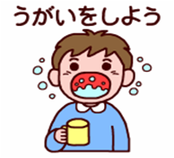
...
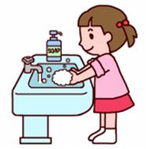
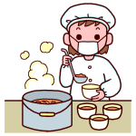
...
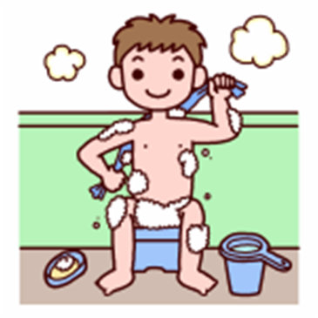
...
 | ★浴室では
○みんなで協力し助け合いましょう。 |  |  |  |  |  |  |  |  |  |  |  |  |  |  |  |  |  | ★その他
○きけんな場所へ行かないようにしましょう。 |  |  |  |  |  |  |  |  |  |  |  |  |  |  |  |  | ○避難経路は、自分でたしかめておきましょう。
 |  |  |  |  |  |  |  |  |  |  |  |  |  |  |  |  | ○集合時間を守り決められた所に早く集合しましょう。

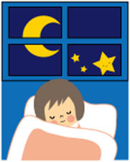
 |  |  | ☆ふとんの準備

かけ布はふくろになっているのでふとんを中に入れる
まくらカバーはふくろになっているのでまくらを入れ、余ったカバーを下へおり曲げる
かけぶとん

余ったシーツをしきぶとんの下へおり曲げる

しきぶとん
ベッドではふとんの下にマットレスを置く
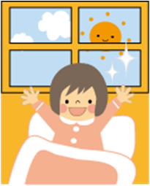

 | ☆ふとんの片付け
しきぶとん |  |  |  |  |  |  |  |  |  |  |  | かけぶとん
 |  |  |  | 横から見ると |  |  |  |  |  |  |  |  |  |  |  |  |  |  |  |  |  |  |  |  |  |  |  |  | 横から見ると

 |  |  |  |  |  |  |  |  |  |  |  | 二つにたたむ
コの字形にたたむ
 |  |  |  |  |  |  |  |  |  |  |  |  |  |  |  |  |  |  |  |  | 横へたたむ
のの字形にたたむ
お願い
朝、たたみの部屋のふとんは、押入れに入れないで、かべ側に置いてください

 | ☆シーツ・かけ布の片付け

半分におる
横に半分におる
もう一度
半分におる

◆シーツ・かけ布・まくらカバーはリネン室の
入れ物に入れてください。
多いときは、タナの上に置いてください。
 | ☆まくらカバーの片付け
まくらカバーは
半分におる

 |  |  |  |  |  |  |  |  |  |  |  |  |  | ☆そうじの仕方（参考）

 | 宿泊室 ■和室（たたみ） ■洋室（ベッド） |  |  |  |  |  | ト イ レ |  |  |  |  |  |  |  | 風 呂 |  |  |  |  |  |  | 洗 面 所 |  |  |  |  |  |  |  | ■廊下 ■階段 ■ラウンジ
①窓を開ける |  |  |  |  |  |  | ①窓を開ける |  |  |  |  |  |  |  | ①汚れをシャワーで |  |  |  |  |  |  | ①鏡をふく |  |  |  |  |  |  | ①Ｔ字ほうき使用
...

避難経路１７P（シート保護暗証番号9999）
道 路
道路

ふじはし星の家 （西館）
避 難 経 路
駐車場

２階
出入口
...
２ 階

ろうか
倉 庫

すばる
昴
けんしゅうしつ
研修室
はくちょう
白鳥
ひこぼし
彦星
ぎんが
銀河
おりひめ
織姫

事務室

宿直室

１ 階

ろうか
洗濯室

脱衣室
脱衣室
ほくと
北斗
しょくどう
食堂
たもくてきしつ
多目的室
リネン
室
し し
獅子
ふじはし星の家 （東館）
避 難 経 路
ちゅうぼう
厨房
浴室
②
浴室
①
洗面流
し
 | 倉庫

揖斐川緑地公園広場
 | ロッカー

１階
出入口
２ 階
リネン室

１階へ

ラウンジ
ろうか
非常階段
１階へ

 |  | アンドロメダ |  | カシオペア | ケフェウス | ペガスス | ペルセウス |  | オリオン

17

引率者
宿泊室
南十字星

２階から
倉庫
１ 階

ホール

西館・東館連絡通路
ろうか
洗濯室
非常階段

 |  |  | そうじ用具ロッカー |  |  |  |  | 手洗い カウンター
車いす用スロープ
女子
風呂
ちゅうぼう
厨 房
しょくどう
食 堂
男子
風呂
野外料理場
 |  | 事務室

野外料理場
第１
2
１階
出入口
食品庫

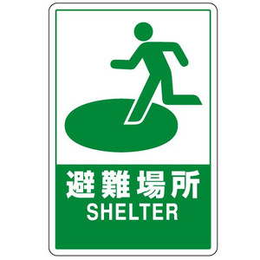

１

倉庫

状況により
第２避難場所
へ移動

道 路
道 路

出入口

水と森の学習館

トイレ

第２
駐車場

多目的倉庫

